MODE D'EMPLOI
 | Dernière mise à jour : 3 mars 2026

Carte scolaire du Département du Rhône et de la Métropole de Lyon Collèges - Rentrée scolaire 2026

Comment utiliser le tableau de carte scolaire du département du Rhône et de la Métropole du Grand-Lyon :

Premier onglet : RHONE - METROPOLE : Toute la commune est rattachée au(x) même(s) collège(s).
Onglets suIvants : COMMUNES DETAILLEES : DétaIl par voIe et numéros de voIe pour certaInes communes.

Pour faIre une recherche sur une page Excel, il y a deux possibilités :

1) Utiliser la fonction "Rechercher et sélectionner" d'Excel

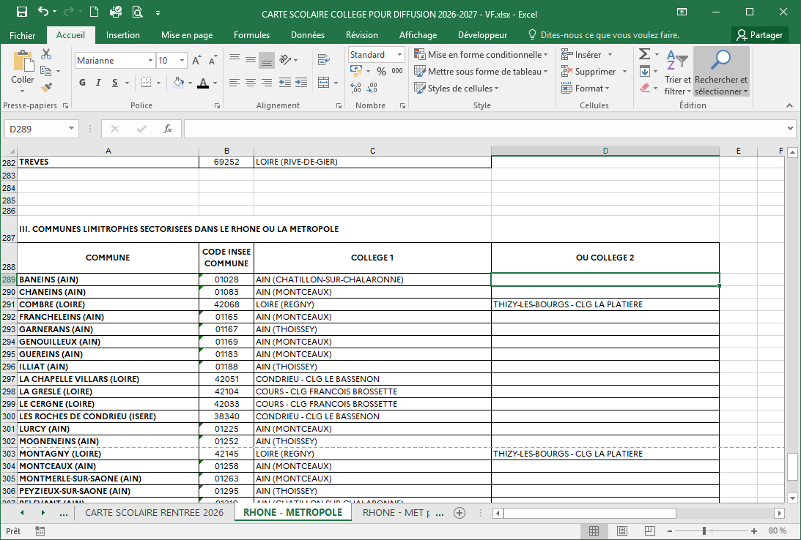

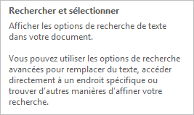

2) Utiliser les filtres de colonne :

